Лист1
 |  | Магазин «Бисер, Бусинка, Страз» чешский бисер оптом, с доставкой по России http://biser-businka-strass-18.com http://okeanbusin.ru |  |  | опт: +7 499 157-6590 опт: +7 499 157-3151 заказ отправлять на адрес: optotdel18@yandex.ru
 |  |  |  |  |  |  | сумма заказа:
 |  |  |  |  |  |  | 0.00
Бланк-заказа: |  | Прозрачные пластиковые формы |  |  |  |  | 140
ФИО, организация, адрес: |  |  |  |  |  |  | 73
Контактный телефон:

Изображение | Артикул | Размеры | Упаковка | Цена, $ | Наличие | количество заказа
 | Сердце пластиковое 66763 прозрачное | 63 мм | 1 шт. | 0.68
 | Шар пластиковый 6680-00 прозрачный | 50 мм | 1 шт. | 1.63
 |  | 60 мм | 1 шт. | 1.90
 |  | 70 мм | 1 шт. | 1.90
 | Шар пластиковый 6680-00 прозрачный | 80 мм | 1 шт. | 2.17
 |  | 100 мм | 1 шт. | 3.26
 |  | 120 мм | 1 шт. | 4.07
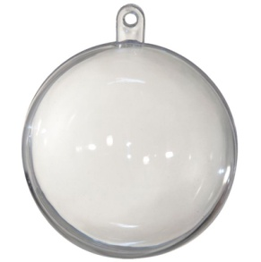 | Шар пластиковый 6680-00 прозрачный | 160 мм | 1 шт. | 6.24

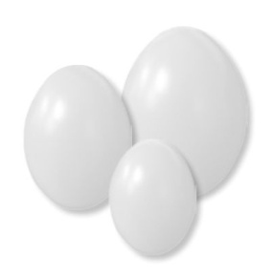 | Яйцо пластиковое 63100-00 белое | 35х45 мм | 1 шт. | 0.09
 |  | 42х60 мм | 1 шт. | 0.13 | нет
 |  | 70х100 мм | 1 шт. | 0.29
 |  | 80х120 мм | 1 шт. | 0.36
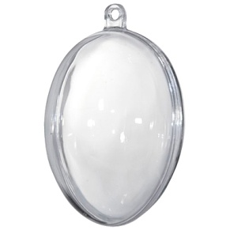 | Яйцо пластиковое 66380 прозрачное | 42х60 мм | 1 шт. | 0.36
 |  | 55х80 мм | 1 шт. | 0.36

Сумма заказа: |  |  |  |  |  | 0.00

